Sheet1
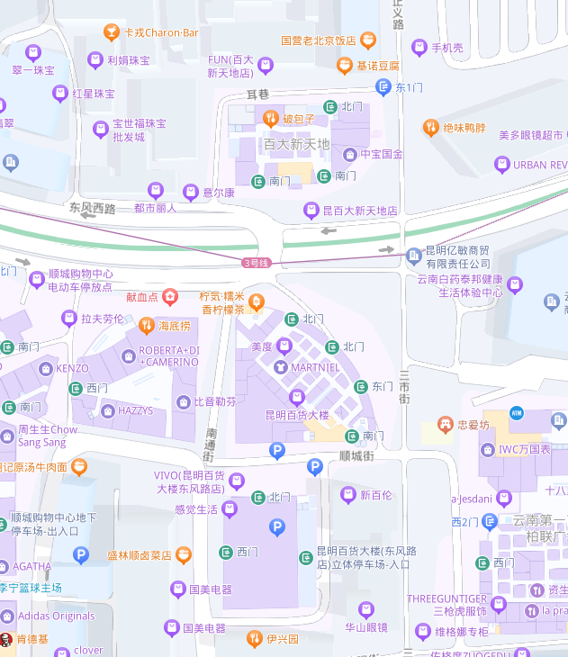
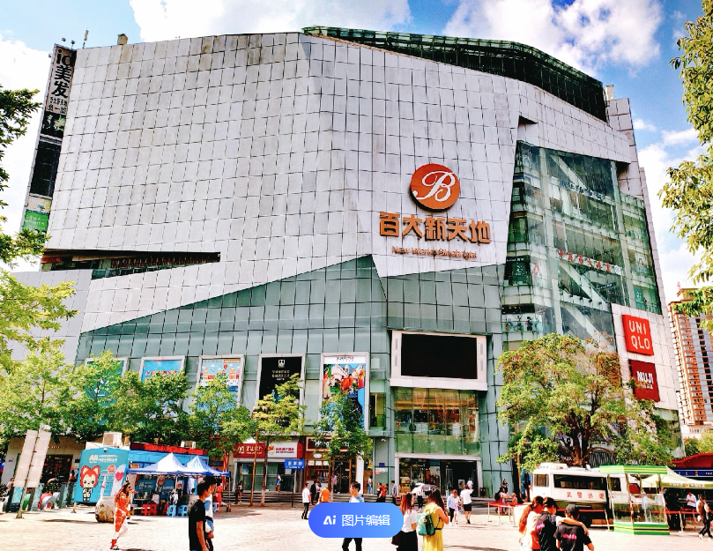

土地案例
地块名称 | 城市 | 地块编号 | 用地性质 | 建设用地面积(㎡) | 规划建筑面积(㎡) | 容积率 | 出让方式 | 详细规划 | 截止时间 | 成交时间 | 交易状态 | 受让单位 | 起始价(万元) | 成交价(万元) | 成交每亩价(万元/亩) | 成交楼面价(元/㎡) | 溢价率(%) | 出让年限
富民县大营街道东元村民委员会 | 昆明市 | J2024-04号 | 商业/办公用地 | 5205.56 | 10411.12 | ≤2.000 | 拍卖 | 零售商业用地 | 2024-03-22 00:00:43 | 2024-03-23 00:00:43 | 已成交 | 柚沐大健康产业富民有限公司 | 499.84 | 499.84 | 64.01 | 480 | 0
昆明市官渡区金马街道办事处 | 昆明市 | KCGD2021-2-A3号地块 | 商业/办公用地 | 324.35 | 1297.4 | 1.000< 并且 ≤4.000 | 挂牌 | 商务金融用地 | 2024-03-07 00:00:43 | 2024-03-07 00:00:43 | 已成交 | 中国水利水电第十四工程局有限公司 | 399.35 | 399.35 | 820.82 | 3078 | 0
昆明市官渡区金马街道办事处 | 昆明市 | KCGD2021-2-A4号地块 | 商业/办公用地 | 35.69 | 142.76 | 1.000< 并且 ≤4.000 | 挂牌 | 商务金融用地 | 2024-03-07 00:00:43 | 2024-03-07 00:00:43 | 已成交 | 中国水利水电第十四工程局有限公司 | 40.75 | 40.75 | 761.18 | 2854 | 0
昆明市官渡区金马街道办事处 | 昆明市 | KCGD2021-2-A2号地块 | 商业/办公用地 | 9.84 | 39.36 | 1.000< 并且 ≤4.000 | 挂牌 | 商务金融用地 | 2024-03-07 00:00:43 | 2024-03-07 00:00:43 | 已成交 | 中国水利水电第十四工程局有限公司 | 16.3 | 16.3 | 1104.34 | 4141 | 0
圆山馨苑北侧、玉带路南侧 | 昆明市 | SMS2021-23-D1号 | 商业/办公用地 | 15904.05 | 20675.27 | 0.500≤ 并且 ≤1.300 | 挂牌 | 批发市场用地 | 2024-01-25 00:00:43 | 2024-01-25 00:00:43 | 已成交 | 云南空港新城文化产业发展有限公司 | 3220.57 | 3220.57 | 135 | 1558 | 0
嵩明县城河滨南路与玉明路交叉口 | 昆明市 | SMS2023-30-D1号 | 商业/办公用地 | 9487.14 | 28461.42 | 0.000< 并且 ≤3.000 | 拍卖 | 其他商服用地 | 2023-12-20 00:00:43 | 2023-12-20 00:00:43 | 已成交 | 云南康华医疗控股有限公司 | 2589.99 | 2589.99 | 182 | 910 | 0
东至昆明市盘龙区城市更新改造局,南至昆明市盘龙区城市更新改造局,西至昆明纺织厂医院、昆明民族塑料化工有限公司,北至昆明市塑料厂 | 昆明市 | KCPL2016-10-A3 | 商业/办公用地 | 2535.86 | 1014.34 | ≤0.400 | 挂牌 | 零售商业用地 | 2023-12-06 00:00:43 | 2023-12-06 00:00:43 | 已成交 | 云南汇贤房地产开发有限公司 | 2063.41 | 2063.41 | 542.46 | 20342 | 0
昆明市盘龙区青云街道办事处 | 昆明市 | KCPL2018-8号地块 | 商业/办公用地 | 1045.77 | 3764.77 | ≤3.600 | 挂牌 | 零售商业用地 | 2023-11-24 00:00:43 | 2023-11-24 00:00:43 | 已成交 | 昆明雪力丹枫家居用品商场建设投资有限公司 | 1475.8 | 1475.8 | 940.81 | 3920 | 0 | 24
云南省昆明市官渡区长水街道办事处 | 昆明市 | DTCKG2023-014 | 商业/办公用地 | 67916.8 | 203750.4 | ≤3.000 | 挂牌 | 商务金融用地 | 2023-10-26 00:00:43 | 2023-10-26 00:00:43 | 已成交 | 四川航空股份有限公司 | 20376 | 20376 | 200.01 | 1000 | 0
云南省昆明市官渡区长水街道办事处 | 昆明市 | DTCKG2023-013 | 商业/办公用地 | 69582.49 | 208747.47 | ≤3.000 | 挂牌 | 商务金融用地 | 2023-10-26 00:00:43 | 2023-10-26 00:00:43 | 已成交 | 昆明航空有限公司 | 20874 | 20874 | 199.99 | 1000 | 0
云南省昆明市官渡区长水街道办事处 | 昆明市 | DTCKG2023-012 | 商业/办公用地 | 94870.45 | 284611.35 | ≤3.000 | 挂牌 | 商务金融用地 | 2023-10-26 00:00:43 | 2023-10-26 00:00:43 | 已成交 | 昆明锡通航空服务有限公司 | 28462 | 28462 | 200.01 | 1000 | 0
云南省昆明市官渡区长水街道办事处 | 昆明市 | DTCKG2022-013 | 商业/办公用地 | 52952.27 | 79428.41 | ≤1.500 | 挂牌 | 旅馆用地 | 2023-09-14 00:00:43 | 2023-09-14 00:00:43 | 已成交 | 云南机场集团有限责任公司 | 15886 | 15886 | 200 | 2000 | 0
昆明市呈贡区斗南街道办事处 | 昆明市 | KCC2021-28-A2号地块 | 商业/办公用地 | 14363.47 | 64635.62 | ≤4.500 | 挂牌 | 零售商业用地 | 2023-08-07 00:00:43 | 2023-08-07 00:00:43 | 已成交 | 昆明市呈贡区花卉产业有限公司 | 5430.6 | 5430.6 | 252.06 | 840 | 0
云南省花卉示范园区玉明路延长线北侧 | 昆明市 | SMNY2019-4 | 商业/办公用地 | 6330.18 | 6330.18 | 大于0并且小于或等于1 | 挂牌 | 零售商业用地 | 2023-03-29 00:00:43 | 2023-03-29 00:00:43 | 已成交 | 昆明中石化嵩明兰茂石油有限责任公司 | 892.56 | 896.56 | 94.42 | 1416 | 0.45
昆明市五华区龙翔街道办事处 | 昆明市 | KCWH2022-1-A1 | 商业/办公用地 | 21221.2 | 137937.8 | 大于1并且小于或等于6.5 | 拍卖 | 零售商业用地 | 2023-01-30 00:00:43 | 2023-01-30 00:00:43 | 已成交 | 云南华泽置业限公司 | 15946.83 | 15946.83 | 500.97 | 1156 | 0
散旦镇散旦村委会 | 昆明市 | J2022-13 | 商业/办公用地 | 1750.09 | 1750.09 | 小于或等于1 | 挂牌 | 零售商业用地 | 2022-11-18 00:00:43 | 2022-11-18 00:00:43 | 已成交 | 云南泓盈运营管理有限公司 | 170.95 | 170.95 | 65.12 | 977 | 0
散旦镇散旦村委会 | 昆明市 | J2022-14 | 商业/办公用地 | 7120.23 | 8544.28 | 小于或等于1.2 | 挂牌 | 零售商业用地 | 2022-11-18 00:00:43 | 2022-11-18 00:00:43 | 已成交 | 云南泓盈运营管理有限公司 | 694.2 | 694.2 | 65 | 812 | 0
大营街道办东元村民委员会 | 昆明市 | J2022-03 | 商业/办公用地 | 5973.55 | 5973.55 | 小于或等于1 | 挂牌 | 零售商业用地 | 2022-11-18 00:00:43 | 2022-11-18 00:00:43 | 已成交 | 云南省交通投资建设集团有限公司 | 627.2 | 627.2 | 70 | 1050 | 0
款庄镇马街社区居民委员会 | 昆明市 | J2022-01 | 商业/办公用地 | 15964.14 | 23946.21 | 小于或等于1.5 | 挂牌 | 批发市场用地 | 2022-11-18 00:00:43 | 2022-11-18 00:00:43 | 已成交 | 云南富民产业发展投资集团有限公司 | 1556.75 | 1556.75 | 65.01 | 650 | 0
富民县大营街道办东元村民委员会 | 昆明市 | J2022-04 | 商业/办公用地 | 8283.71 | 8283.71 | 小于或等于1 | 挂牌 | 零售商业用地 | 2022-11-18 00:00:43 | 2022-11-18 00:00:43 | 已成交 | 云南省交通投资建设集团有限公司 | 869.82 | 869.82 | 70 | 1050 | 0
散旦镇散旦村委会 | 昆明市 | J2022-12 | 商业/办公用地 | 8093.01 | 8093.01 | 小于或等于1 | 挂牌 | 零售商业用地 | 2022-11-18 00:00:43 | 2022-11-18 00:00:43 | 已成交 | 云南俊材实业有限公司 | 789.1 | 809.1 | 66.65 | 1000 | 2.53
五华区西翥街道办事处 | 昆明市 | KCWH2018-18-A4 | 商业/办公用地 | 30261.75 | 60523.5 | 大于1并且小于或等于2 | 挂牌 | 零售商业用地 | 2022-10-31 00:00:43 | 2022-10-31 00:00:43 | 已成交 | 云南翔合农业发展有限公司 | 3413.33 | 3413.33 | 75.2 | 564 | 0
五华区西翥街道办事处 | 昆明市 | KCWH2018-18-A5 | 商业/办公用地 | 14605.75 | 29211.5 | 大于1并且小于或等于2 | 挂牌 | 零售商业用地 | 2022-10-31 00:00:43 | 2022-10-31 00:00:43 | 已成交 | 云南翔合农业发展有限公司 | 1647.77 | 1647.77 | 75.21 | 564 | 0
云南省昆明市官渡区大板桥街道办事处 | 昆明市 | DTCKG2022-003-B1 | 商业/办公用地 | 36645.59 | 109936.77 | 小于或等于3 | 挂牌 | 零售商业用地 | 2022-10-27 00:00:43 | 2022-10-27 00:00:43 | 已成交 | 华值(云南)城市发展建设有限公司 | 8740.23 | 8740.23 | 159 | 795 | 0
五华区护国街道办事处 | 昆明市 | 南屏片区濂泉巷公厕提升改造项目 | 商业/办公用地 | 123.34 | 1899.44 | 大于1并且小于或等于15.4 | 挂牌 | 零售商业用地 | 2022-10-17 00:00:43 | 2022-10-17 00:00:43 | 已成交 | 昆明创屏商业管理有限责任公司 | 1205.28 | 1205.28 | 6514.67 | 6345 | 0
昆明市官渡区小板桥街道办事处 | 昆明市 | KCGD2019-7-A1-1 | 商业/办公用地 | 488.37 | 1953.48 | 小于或等于4 | 挂牌 | 零售商业用地 | 2022-09-15 00:00:43 | 2022-09-15 00:00:43 | 已成交 | 昆明万凡房地产开发有限公司 | 1193.81 | 1193.81 | 1629.65 | 6111 | 0
昆明市盘龙区东华街道办事处 | 昆明市 | KCPL2021-DH-002-A1 | 商业/办公用地 | 2.16 | 6.48 | 小于或等于3 | 挂牌 | 零售商业用地 | 2022-09-15 00:00:43 | 2022-09-15 00:00:43 | 已成交 | 俊发集团有限公司 | 2.46 | 2.46 | 759.26 | 3796 | 0
昆明市官渡区关上街道办事处 | 昆明市 | KCGD2022-18 | 商业/办公用地 | 28711.72 | 150162.3 | 大于1并且小于或等于5.23 | 拍卖 | 零售商业用地 | 2022-07-27 00:00:43 | 2022-07-27 00:00:43 | 已成交 | 中铁开发投资集团有限公司 、中铁站城融合投资发展有限公司 、北京中铁诺德房地产开发有限公司 、昆明中铁站城开发有限公司 | 46903.23 | 46903.23 | 1089.06 | 3124 | 0 | 40
昆明市官渡区关上街道办事处 | 昆明市 | KCGD2022-17 | 商业/办公用地 | 29473.63 | 172126 | 大于1并且小于或等于5.84 | 拍卖 | 零售商业用地 | 2022-07-27 00:00:43 | 2022-07-27 00:00:43 | 已成交 | 中铁开发投资集团有限公司 、中铁站城融合投资发展有限公司 、北京中铁诺德房地产开发有限公司 、昆明中铁站城开发有限公司 | 65784.48 | 65784.48 | 1487.99 | 3822 | 0 | 40
...
 | 城市 | 地块编号 | 用地性质 | 建设用地面积(㎡) | 规划建筑面积(㎡) | 容积率 | 出让方式 | 详细规划 | 截止时间 | 成交时间 | 交易状态 | 受让单位 | 起始价(万元) | 成交价(万元) | 成交每亩价(万元/亩) | 成交楼面价(元/㎡) | 溢价率(%) | 出让年限
 | 昆明市 | J2021-05 | 商业/办公用地 | 4573.99 | 13721.97 | 大于1并且小于或等于3 | 挂牌 | 其他商服用地 | 2021-09-16 00:00:43 | 2021-09-16 00:00:43 | 已成交 | 富民城建开发投资有限公司 | 871.22 | 871.22 | 126.98 | 635 | 0
 | 昆明市 | J2021-07 | 商业/办公用地 | 6783.49 | 20350.47 | 大于1并且小于或等于3 | 挂牌 | 批发市场用地 | 2021-09-16 00:00:43 | 2021-09-16 00:00:43 | 已成交 | 富民城建开发投资有限公司 | 661.7 | 661.7 | 65.03 | 325 | 0
 | 昆明市 | KCG2020-16 | 商业/办公用地 | 5033.36 | 10066.72 | 小于或等于2 | 挂牌 | 零售商业用地 | 2021-09-03 00:00:43 | 2021-09-03 00:00:43 | 已成交 | 昆明都林市场管理有限公司 | 2740.65 | 2740.65 | 363 | 2722 | 0
昆明市盘龙区青云街道办事处 | 昆明市 | J2012-020-1-A1 | 商业/办公用地 | 5482.97 | 37174.54 | 小于或等于6.78 | 挂牌 | 商务金融用地 | 2021-07-16 00:00:43 | 2021-07-16 00:00:43 | 已成交 | 昆明新合丰房地产开发有限公司 | 12508.47 | 12508.47 | 1520.89 | 3365 | 0 | 40
昆明市盘龙区东华街道办事处 | 昆明市 | KCPL2021-DH-002-A1 | 商业/办公用地 | 210.09 | 630.27 | 小于或等于3 | 挂牌 | 零售商业用地 | 2021-06-28 00:00:43 | 2021-06-28 00:00:43 | 已成交 | 俊发集团有限公司 | 152.51 | 152.51 | 483.95 | 2420 | 0
昆明市官渡区吴井街道办事处 | 昆明市 | KCGD2020-8 | 商业/办公用地 | 9619.32 | 64449.44 | 小于或等于6.7 | 挂牌 | 零售商业用地 | 2021-06-07 00:00:43 | 2021-06-07 00:00:43 | 已成交 | 昆明华润置地三联置业有限公司 | 3347.76 | 3347.76 | 232.02 | 519 | 0
高新区东区GX-MJP2-A1-01-05地块 | 昆明市 | KCG2018-1P-1 | 商业/办公用地 | 9257.37 | 18514.74 | 小于或等于2 | 挂牌 | 商务金融用地 | 2021-05-24 00:00:43 | 2021-05-24 00:00:43 | 已成交 | 昆明牛泰商贸有限公司 | 1665.6 | 1665.6 | 119.95 | 900 | 0
昆明市五华区普吉街道办事处 | 昆明市 | KCWH2020-11-A1 | 商业/办公用地 | 25154.12 | 125770.6 | 大于1并且小于或等于5 | 拍卖 | 商务金融用地、零售商业用地、批发市场用地、餐饮用地、旅馆用地 | 2021-04-09 00:00:43 | 2021-04-09 00:00:43 | 已成交 | 昆明东维房地产开发有限公司 | 27957.93 | 27957.93 | 740.98 | 2223 | 0
昆明市西山区前卫街道办事处南坝社区居民委员会 | 昆明市 | KCXS2020-9 | 商业/办公用地 | 9835.92 | 39343.68 | 小于或等于4 | 挂牌 | 餐饮用地、旅馆用地、商务金融用地、零售商业用地、批发市场用地 | 2021-04-06 00:00:43 | 2021-04-06 00:00:43 | 已成交 | 昆明雅欣房地产开发有限公司 | 21815.25 | 21815.25 | 1478.61 | 5545 | 0 | 40
高新技术产业西区GX-ZC-A24-05-02地块 | 昆明市 | KCG2020-7 | 商业/办公用地 | 6358.36 | 25433.44 | 大于或等于3并且小于或等于4 | 挂牌 | 商务金融用地 | 2021-03-29 00:00:43 | 2021-03-29 00:00:43 | 已成交 | 蔻科瑞森科技发展(云南)有限公司 | 5010.41 | 5010.41 | 525.34 | 1970 | 0
3796
2420
3365
3075
3822
1970
3124
5545

3920

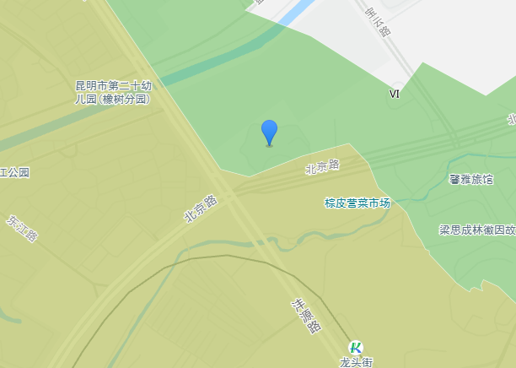

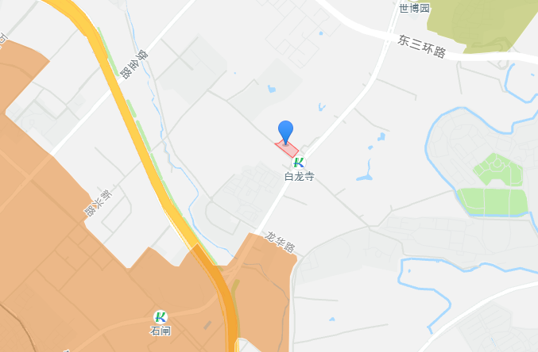

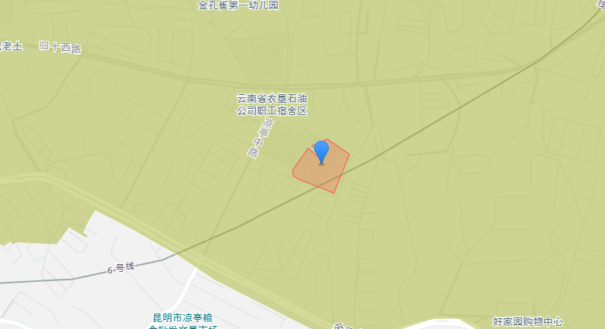

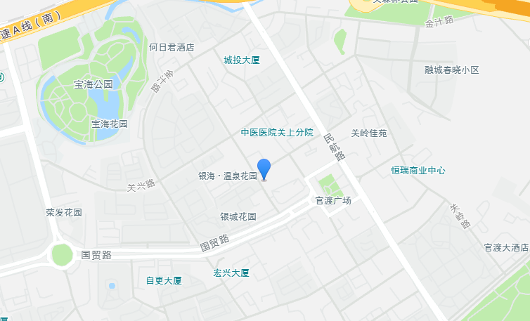

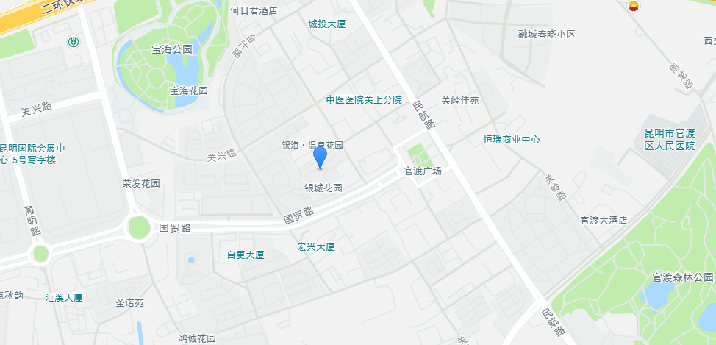

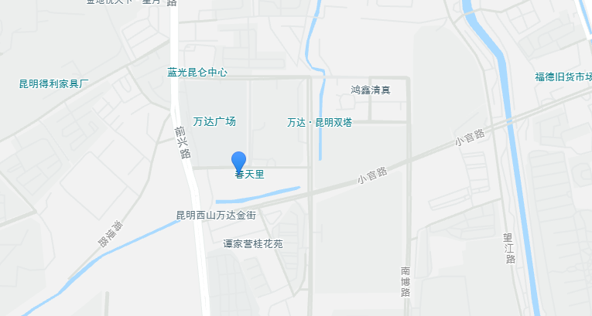

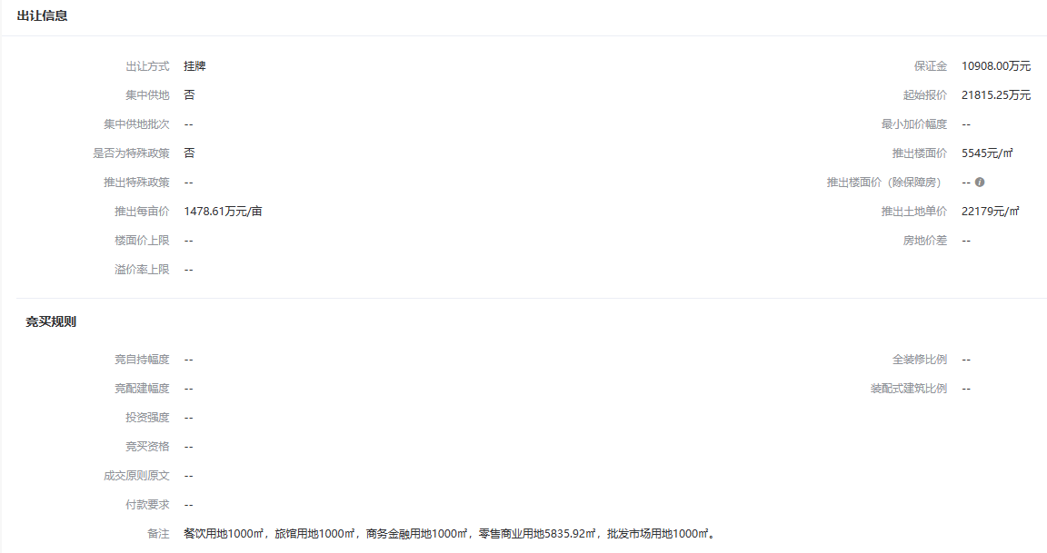

销售案例
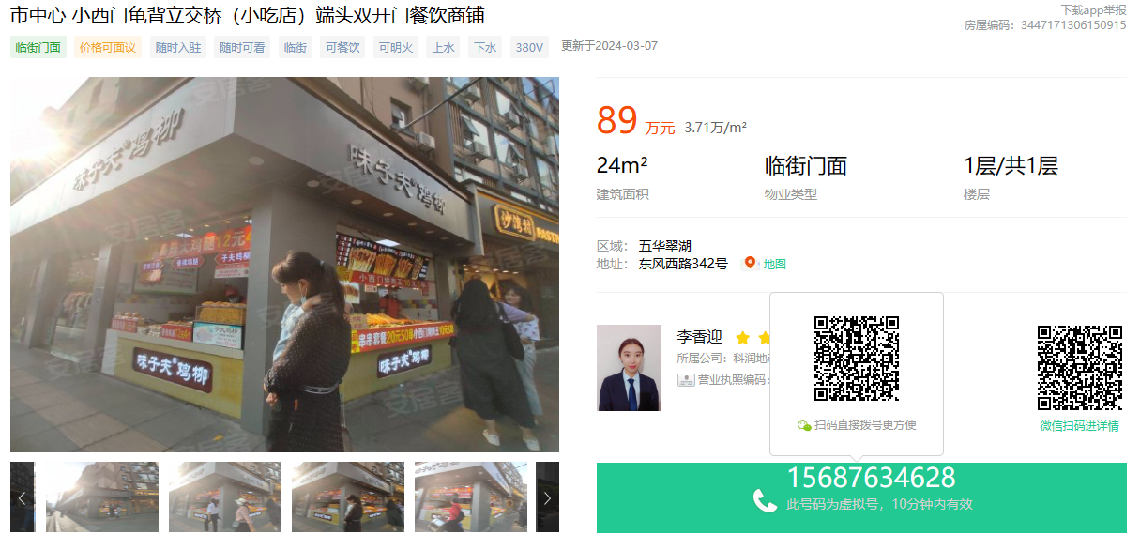

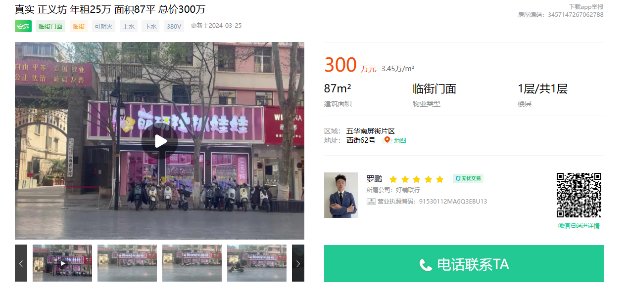

正义西街

